Sheet1
1
1 | 关卡章节节点美术需求补充
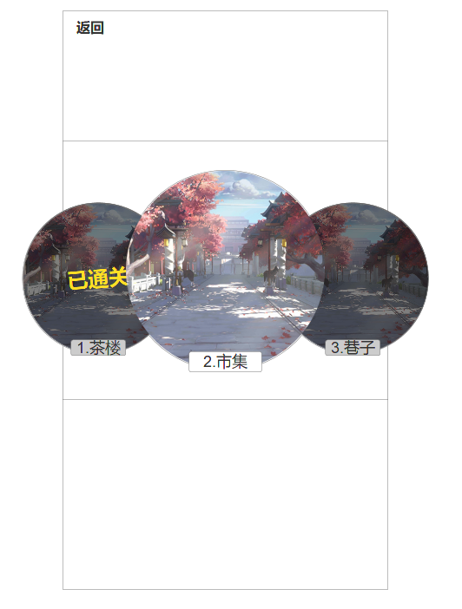

 |  | * | 玩家进入关卡系统内显示该界面，圆圈无法左右滑动！玩家只需要点击中间圆圈进入当前章节

 |  | 1 | 退出按钮、关卡系统标题
 |  | 2 | 2代表玩家当前关卡所在进度，圆圈显示的是与该章节相关的背景图，例如：街道、市集、巷子等等……
 |  | 3 | 3代表玩家已通关的章节，整体加黑色遮罩，【已通关】标签
 |  | 4 | 4代表玩家往后一章的内容（未开启），整体加黑色遮罩
2

3
4

